상품제안서
쿠비녹스 Daze 주방 3종세트 | 상품코드: S12920

 |  |  |  |  |  | 02-713-8555 | www.synergygift.co.kr
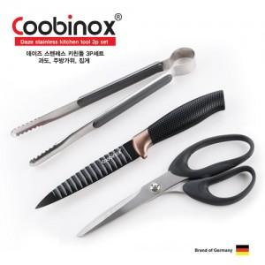

【상세/제작정보】 | 고급 스텐레스 스틸을 사용해 특수 열처리와 정교환 연마기술로 가공한 독일 쿠비녹스 세트상품

【인쇄/포장옵션】 | 스티커 / 포장지포장

【공급단가】 | 수량 | 100~ | 500~ | 1,000~ | 2,000~
*VAT별도 | 단가 | 7,800원 | 7,500원 | 7,200원 | 6,800원

【상품 URL】 | https://www.synergygift.co.kr:443/src/goods_detail.php?gdno=14219

